FE-Combustão
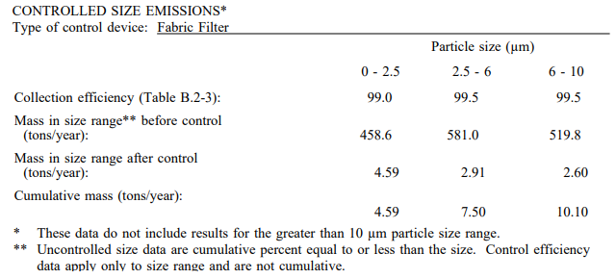
AP-42 (EPA, 1998): https://www3.epa.gov/ttn/chief/ap42/ch01/final/c01s04.pdf
(AP42) Table 1.4-1 - Emission Factors for NOx and CO from Natural Gas Combustion |  |  |  |  |  | Referência: https://www3.epa.gov/ttn/chief/ap42/appendix/appb-2.pdf
Uncontrolled | Pollutant | Small Boilers (<100)
 |  | (lb/106 scf) | kg/106m³ | Emission Factor Rating
 | NOx | 100 | 1,600.0 | B
 | CO | 84 | 1,344.0 | B

AP-42 (EPA, 1998): https://www3.epa.gov/ttn/chief/ap42/ch01/final/c01s04.pdf
(AP42) Table 1.4-2 - Emission Factors for Criteria Pollutants and GHG from natural gas combustion

Pollutant | (lb/106 scf) | kg/106m³ | Emission Factor Rating
SO2 | 0.6 | 9.6 | A
VOC | 5.5 | 88.0 | C
PM (Total) | 7.6 | 121.6 | D
PM (filterable) | 1.9 | 30.4 | D
PM (Condensable) | 5.7 | 91.2 | B

Referência: AP-42 (USEPA, 2008) - https://www3.epa.gov/ttn/chief/ap42/ch01/final/c01s05.pdf
Table 1.5-1. EMISSION FACTORS FOR LPG COMBUSTIONa EMISSION FACTOR RATING: E
Pollutant | Butane Emission Factor (lb/10³ gal) |  | Butane Emission Factor (kg/10³ L) |  | Propane Emission Factor (lb/10³ gal) |  | Propane Emission Factor (kg/10³ L)
 | Industrial Boilersb | Commercial Boilersc | Industrial Boilersb | Commercial Boilersc | Industrial Boilersb | Commercial Boilersc | Industrial Boilersb | Commercial Boilersc
PM, Total | 0.8 | 0.800 | 0.096 | 0.096 | 0.7 | 0.7 | 0.084 | 0.084
SO2e | 0,09S | 0,09S | 0,09S x 0,12 | 0,09S x 0,12 | 0,1S | 0,1S | 0,1S x 0,12 | 0,1S x 0,12
NOxf | 15 | 15 | 1.8 | 1.8 | 13 | 13 | 1.56 | 1.56
CO | 8.4 | 8.4 | 1.008 | 1.008 | 7.5 | 7.5 | 0.9 | 0.9
TOC | 1.1 | 1.1 | 0.132 | 0.132 | 1 | 1 | 0.12 | 0.12
a Assumes PM, CO, and TOC emissions are the same, on a heat input basis, as for natural gas combustion. Use heat contents of 91.5 x 106 Btu/103 gallon for propane, 102 x 106 Btu/103 gallon for butane, 1020 x 106 Btu/106 scf for methane when calculating an equivalent heat input basis. For example, the equation for converting from methane’s emissions factors to propane’s emissions factors is as follows: lb pollutant/103 gallons of propane = (lb pollutant /106 ft3 methane) * (91.5 x 106 Btu/103 gallons of propane) / (1020 x 106 Btu/106 scf of methane). The NOx emission factors have been multiplied by a correction factor of 1.5, which is the approximate ratio of propane/butane NOx emissions to natural gas NOx emissions. To convert from lb/103 gal to kg/103 L, multiply by 0.12. SCC = Source Classification Code

b Heat input capacities generally between 10 and 100 million Btu/hour
c Heat input capacities generally between 0.3 and 10 million Btu/hour
d Filterable particulate matter (PM) is that PM collected on or prior to the filter of an EPA Method 5 (or equivalent) sampling train. For natural gas, a fuel with similar combustion characteristics, all PM is less than 10 :m in aerodynamic equivalent diameter (PM-10)

e S equals the sulfur content expressed in gr/100 ft3 gas vapor. For example, if the butane sulfur content is 0.18 gr/100 ft3 , the emission factor would be (0.09 x 0.18) = 0.016 lb of SO2/103 gal butane burned.

f Expressed as NO2
g Reference 12
h Assuming 99.5% conversion of fuel carbon to CO
j EMISSION FACTOR RATING = C
k Reference 13

FE-Equipamentos
Referência: AQMD (2016) - http://www.aqmd.gov/home/regulations/ceqa/air-quality-analysis-handbook/off-road-mobile-source-emission-factors
Ano de Referência: 2007
Equipment | Fator de Emissão [kg/h]
 | MaxHP | PM | SOX | NOX | CO | ROG | CO2 | CH4
Forklifts | 50 | 0.0094 | 0.0001 | 0.0745 | 0.0961 | 0.0423 | 6.6551 | 0.0038
 | 120 | 0.0194 | 0.0002 | 0.1977 | 0.1060 | 0.0357 | 14.1634 | 0.0032
 | 175 | 0.0189 | 0.0003 | 0.3186 | 0.1516 | 0.0424 | 25.4258 | 0.0038
 | 250 | 0.0124 | 0.0004 | 0.4051 | 0.0871 | 0.0346 | 34.9818 | 0.0031
 | 500 | 0.0165 | 0.0005 | 0.5076 | 0.1260 | 0.0448 | 50.3397 | 0.0040
Forklifts Composite |  | 0.0157 | 0.0003 | 0.2917 | 0.1132 | 0.0391 | 24.6735 | 0.0035
Tractors/Loaders/Backhoes | 25 | 0.0043 | 0.0001 | 0.0654 | 0.0336 | 0.0115 | 7.2 | 0.0010
 | 50 | 0.0176 | 0.0002 | 0.1490 | 0.1807 | 0.0764 | 13.8 | 0.0069
 | 120 | 0.0288 | 0.0003 | 0.3166 | 0.1700 | 0.0535 | 23.5 | 0.0048
 | 175 | 0.0305 | 0.0005 | 0.5482 | 0.2684 | 0.0686 | 46 | 0.0062
 | 250 | 0.0292 | 0.0009 | 0.8759 | 0.2139 | 0.0777 | 78 | 0.0070
 | 500 | 0.0534 | 0.0018 | 1.5319 | 0.4662 | 0.1394 | 156 | 0.0126
 | 750 | 0.0813 | 0.0026 | 2.3756 | 0.6972 | 0.2127 | 235 | 0.0192
Tractors/Loaders/Backhoes Composite |  | 0.0290 | 0.0004 | 0.3766 | 0.1879 | 0.0593 | 30.3032 | 0.0053

Equação Geral:
$$E=n x H x EF$$

 | Onde: E - emissão (lb/dia) n - número de equipamentos de cada categoria H - número de horas diárias de operação do equipamento EF - fator de emissão (lb/h)

Consideração:
Como não foi informado o ano dos equipamentos, foi considerado, de forma conservadora, os fatores de 2007.

Emissão Fontes Pontuais
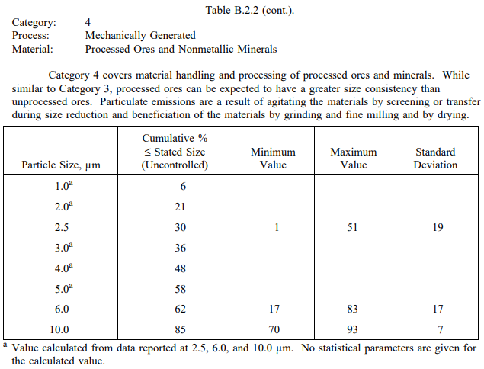
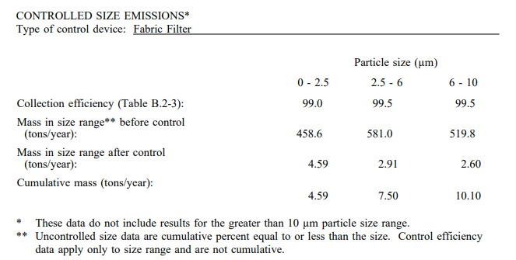
Fonte: Informações fornecidos pelo empreendimento através do Ofício N° 038/2017

Produção [t/ano] | 30,580 |  |  |  |  |  |  |  |  |  |  |  |  |  |  |  |  | Fator de Emissão para Cerâmica [kg/h]
Densidade absoluta do ar [kg/m³] | 1.20 |  |  |  |  |  |  |  |  |  |  |  |  |  |  |  |  | Fator de Emissão Gás Natural [kg/106m³]
Densidade relativa Gás Natural [%] | 62.30
Densidade do GN [kg/m³] | 0.75
Teor máximo de enxofre no GN [mg/m³] | 70.00
Teor de Enxofre (%) | 0.01

Equipamentos | Modelo | Unidade Operacional | Latitude [º] | Longitude [º] | Diâmetro [m] | Temperatura [ºC] | Vazão [m³/h] | Vazão [Nm³/h] | Altura [m] | Quantidade | Combustível Utilizado | Consumo de Combustível | Unidade | Consumo de Combustível [m³/h] | Concentração [mg/m³] | Fator de Emissão Cerâmica [kg/t] / GN [kg/106m³] |  |  |  |  |  |  | Taxas de Emissão [kg/h]
 |  |  |  |  |  |  |  |  |  |  |  |  |  |  |  | PM | PM10 | PM2.5 | NOX | SO2 | CO | VOC | PM | PM10 | PM2.5 | NOX | SO2 | CO | VOC
Forno Continuo 1 | SITI |  | -20.231631 | -40.275747 | 0.99 | 134 | 33,422 | 22,422 | 8 | 1 | Gás Natural | 180,000 | m³/mês | 250.0 |  | 0.25 |  |  | 0.27 | 0.04 | 1.65 | 0.22 | 0.358 | 0.358 | 0.358 | 0.471 | 0.078 | 2.880 | 0.375
Forno Continuo 4 | Ridammer |  | -20.231649 | -40.275709 | 0.99 | 232 | 38,803 | 20,982 | 8 | 1 | Gás Natural | 250,000 | m³/mês | 347.2 |  | 0.25 |  |  | 0.27 | 0.04 | 1.65 | 0.22 | 0.497 | 0.497 | 0.497 | 0.471 | 0.078 | 2.880 | 0.375
Forno de Requeima 01 | SITI |  | -20.230706 | -40.274936 | 0.8 | 272.6 | 8,863 | 4,436 | 8 | 1 | Gás Natural | 132,500 | m³/ano | 15.1 |  | 0.03 |  |  | 1,600 | 9.6 | 1,344 | 88 | 0.058 | 0.058 | 0.058 | 0.024 | 0.000 | 0.020 | 0.001
Forno de Requeima 02 |  |  | -20.230652 | -40.274955 | 0.8 | 272.6 | 8,863 | 4,436 | 8 | 1 | Gás Natural | 132,500 | m³/ano | 15.1 |  | 0.03 |  |  | 1,600 | 9.6 | 1,344 | 88 | 0.058 | 0.058 | 0.058 | 0.024 | 0.000 | 0.020 | 0.001
Secadores de peças |  | 2 módulos | -20.231516 | -40.275316 | 0.5 | 70 | 40,000 | 31,840 | 8 | 2 módulos | Gás Natural | 803,000 | m³/ano | 91.7 |  | 1.15 |  |  | 1,600 | 9.6 | 1,344 | 88 | 2.888 | 2.888 | 2.888 | 0.147 | 0.001 | 0.123 | 0.008
Secador de Bacias |  | Exaustão de ar quente | -20.231355 | -40.276320 | 0.4 | 40 | 10,000 | 8,723 | 8 | 3 | Gás Natural | 80,000 | m³/ano x 3 | 27.4 |  | 1.15 |  |  | 1,600 | 9.6 | 1,344 | 88 | 0.863 | 0.863 | 0.863 | 0.044 | 0.000 | 0.037 | 0.002
Pre Secador Cassiolli | Cassiolli |  | -20.230968 | -40.276182 | 0.5 | 50 | 20,000 | 16,905 | 8 | 4 | Gás Natural | 6,750 | m³/ano x 4 | 3.1 |  | 1.15 |  |  | 1,600 | 9.6 | 1,344 | 88 | 0.097 | 0.097 | 0.097 | 0.005 | 0.000 | 0.004 | 0.000
Secador de moldes | c/ 3 câmaras |  | -20.230210 | -40.276004 | 0.4 | 40 | 10,000 | 8,723 | 8 | 3 | Gás Natural | 15,400 | m³/ano x 3 | 5.3 |  | 1.15 |  |  | 1,600 | 9.6 | 1,344 | 88 | 0.166 | 0.166 | 0.166 | 0.008 | 0.000 | 0.007 | 0.000
Gerador de água quente fundição | ECAL |  | -20.230908 | -40.275742 | 0.3 | 90 | 5,000 | 3,761 | 8 | 1 | Gás Natural | 8,000 | m³/mês | 11.1 |  | 121.6 |  |  | 1,600 | 9.6 | 1,344 | 88 | 0.001 | 0.001 | 0.001 | 0.018 | 0.000 | 0.015 | 0.001
Gerador de água quente Prensas | ECAL |  | -20.230877 | -40.275071 | 0.3 | 90 | 5,000 | 3,761 | 8 | 1 | Gás Natural | 8,000 | m³/mês | 11.1 |  | 121.6 |  |  | 1,600 | 9.6 | 1,344 | 88 | 0.001 | 0.001 | 0.001 | 0.018 | 0.000 | 0.015 | 0.001
Gerador de água quente Prensas | ECAL |  | -20.230850 | -40.275061 | 0.2 | 90 | 2,500 | 1,880 | 8 | 1 | Gás Natural | 4,500 | m³/mês | 6.3 |  | 121.6 |  |  | 1,600 | 9.6 | 1,344 | 88 | 0.001 | 0.001 | 0.001 | 0.010 | 0.000 | 0.008 | 0.001
F,M Silo de Modelagem |  | Filtro de Manga | -20.230346 | -40.276015 | 0.35 | 27 | 2,000 | 1,820 | 8 | 1 |  |  |  |  | 10.0 |  |  |  |  |  |  |  | 0.020 | 0.020 | 0.020
Misturador de Preparação de Esmalte |  | Filtro Seco Keller | -20.231943 | -40.276296 | n/a | 25 | 4,700 | 4,306 | n/a | 1 |  |  |  |  | 10.0 |  |  |  |  |  |  |  | 0.047 | 0.047 | 0.047
Forno Contínuo 1 - Resfriamento 01 |  |  | -20.230622 | -40.275347 | 0.5 | 80 | 20,000 | 15,469 | 8 |  |  |  |  |  |  | 0.06 |  |  |  |  |  |  | 0.021 | 0.021 | 0.021
Forno Contínuo 1 - Resfriamento 02 |  |  | -20.230604 | -40.275318 | 0.5 | 80 | 20,000 | 15,469 | 8 |  |  |  |  |  |  | 0.06 |  |  |  |  |  |  | 0.021 | 0.021 | 0.021
Cabine de Resfriamento/Retorno Forno 1 |  |  | -20.231003 | -40.275053 | 0.5 | 80 | 20,000 | 15,469 | 8 |  |  |  |  |  |  | 0.06 |  |  |  |  |  |  | 0.021 | 0.021 | 0.021
Forno Contínuo 4 - Resfriamento 01 |  |  | -20.230622 | -40.275347 | 0.5 | 80 | 20,000 | 15,469 | 8 |  |  |  |  |  |  | 0.06 |  |  |  |  |  |  | 0.032 | 0.032 | 0.032
Forno Contínuo 4 - Resfriamento 02 |  |  | -20.230604 | -40.275318 | 0.5 | 80 | 20,000 | 15,469 | 8 |  |  |  |  |  |  | 0.06 |  |  |  |  |  |  | 0.032 | 0.032 | 0.032
Cabine de Resfriamento/Retorno Forno 4 |  |  | -20.230775 | -40.275367 | 0.5 | 80 | 20,000 | 15,469 | 8 |  |  |  |  |  |  | 0.06 |  |  |  |  |  |  | 0.032 | 0.032 | 0.032
TOTAL |  |  |  |  |  |  |  |  |  |  |  |  |  |  |  |  |  |  |  |  |  |  | 5.22 | 5.22 | 5.22 | 1.24 | 0.16 | 6.01 | 0.77

Referência: https://www3,epa,gov/ttn/chief/ap42/appendix/appb-2,pdf |  |  |  | Referência: https://www3,epa,gov/ttn/chief/ap42/appendix/appb-2,pdf

Emissão Transferências
Fonte: Informações fornecidos pelo empreendimento através do Ofício N° 038/2017

Produto | t/ano
Areias | 3,972.39
Argilas | 12,481.97
Carbonato de Cálcio | 537.1

Velocidade do Vento (m/s) | 4.2

Fonte Emissora | Latitude [º] | Longitude [º] | Quantidade Movimentada [t/h] | Eficiência de Controle [%] | Umidade do Material [%] | Referência AP42 | Fator de Emissão [kg/t] |  |  | Taxa de Emissão [kg/h]
 |  |  |  |  |  |  | PM | PM10 | PM2,5 | PM | PM10 | PM2,5
TR - Carreg/Descarreg. Pilhas | -20.229866 | -40.276346 | 3.88 | 50 | 17.5 | Aggregate Handling And Storage Piles (Various limestone products) | 0.000131 | 0.000062 | 0.000009 | 0.0003 | 0.0001 | 0.0000
TOTAL |  |  |  |  |  |  |  |  |  | 0.0003 | 0.0001 | 0.0000

Referências: AP-42 (USEPA, 2006) - https://www3.epa.gov/ttn/chief/ap42/ch13/final/c13s0204.pdf
Aerodynamic Particle Size Multiplier (k) For Equation 1
< 30 µm | < 10 µm | < 2.5 µm
0.74 | 0.35 | 0.053

$$E=k\left(0,0016\right) \frac{{\left(\frac{U}{2,2}\right)}^{1,3}}{{\left(\frac{M}{2}\right)}^{1,4}}$$
Equação Geral:

 | Onde: E - emissão k - particle size multiplier (dimensionless) U - mean wind speed, meters per second (m/s) (miles per hour [mph]) M - material moisture content (%)

Britador
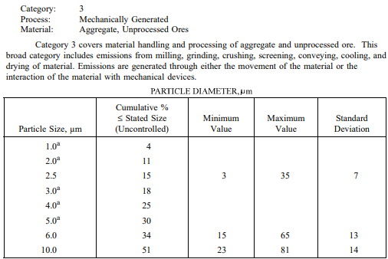
Produção [t/ano] | 30,580
Produto Britado [t/ano] | 1,529

Fonte: Informações fornecidos pelo empreendimento através do Ofício N° 038/2017
Fonte | Latitude [º] | Longitude [º] | Vazão [t/h] | Controle | Eficiência de Controle [%] | Fator de emissão [kg/t] |  |  | Taxa de emissão [kg/h]
 |  |  |  |  |  | PM | PM10 | PM2,5 | PM | PM10 | PM2,5
Britador | -20.230776 | -40.276430 | 0.17 | Umectação | 50 | 0.0027 | 0.0012 | 0.0002 | 0.00024 | 0.00010 | 0.00002
TOTAL |  |  |  |  |  |  |  |  | <0,01 | <0,01 | <0,01

Referência: https://www3.epa.gov/ttn/chief/ap42/appendix/appb-2.pdf

